2019_data
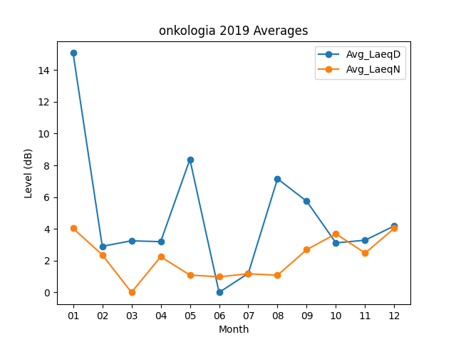
Month | Avg_LaeqD | Avg_LaeqN
01 | 15.067741935 | 4.0322580645
02 | 2.9035714286 | 2.3678571429
03 | 3.2483870968 | 0
04 | 3.1933333333 | 2.2466666667
05 | 8.3741935484 | 1.0935483871
06 | 0 | 0.98333333333
07 | 1.2 | 1.1741935484
08 | 7.1516129032 | 1.0806451613
09 | 5.7366666667 | 2.69
10 | 3.1161290323 | 3.6870967742
11 | 3.2866666667 | 2.4766666667
12 | 4.1870967742 | 4.0419354839

